상품제안서
레빗 클리어브릭 USB 2.0(4~128GB) | 상품코드: F18488

 |  |  |  |  |  |  | 02-412-0044 | www.easy1.co.kr
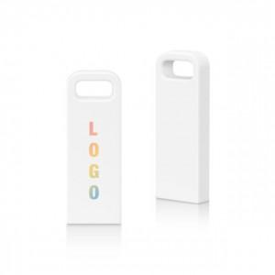

【상세/제작정보】

【인쇄/포장옵션】 | 풀칼라 / 포장지포장

【공급단가】 | 수량 | 100~ | 300~ | 500~ | 1,000~ | 3,000~
*VAT별도 | 16GB | 3,700원 | 3,640원 | 3,550원 | 3,490원 | 3,400원
 | 32GB | 4,580원 | 4,500원 | 4,390원 | 4,310원 | 4,190원
 | 64GB | 5,560원 | 5,470원 | 5,330원 | 5,230원 | 5,090원
 | 128GB | 11,670원 | 11,470원 | 11,180원 | 10,990원 | 10,690원

【상품 URL】 | http://www.easy1.co.kr/src/goods_detail.php?gdno=18488

